Ejercicio 6
CÁLCULO DEL PRECIO TOTAL
Cantidad | Producto | Precio unitario | Precio total
2 | Lápiz | 1.20 € | 2.40 €
6 | Carpeta | 0.75 € | 4.50 €
7 | Bolígrafo | 2.30 € | 16.10 €
8 | Goma | 0.98 € | 7.84 €
9 | Marcadores | 2.70 € | 24.30 €
Total |  |  | 55.14 €

HORAS SEMANALES
Día | Entrada | Salida | Horas trabajadas
Lunes | 7:00:00 | 15:35:00 | 8:35:00
Martes | 7:13:00 | 15:46:00 | 8:33:00
Miércoles | 7:08:00 | 12:00:00 | 4:52:00
Jueves | 6:45:00 | 14:53:00 | 8:08:00
Viernes | 7:40:00 | 16:06:00 | 8:26:00
Sábado | 7:32:00 | 14:09:00 | 6:37:00
Total de horas |  |  | 45:11:00
Dar el formato personalizado a la casilla Total de horas: [h] : mm

Ejercicio 7
Ferretería "El tornillo molón" |  |  |  | IVA= | 21%

Artículos | Descripción | Cantidad vendida | Precio unitario | Subtotal | IVA | TOTAL
32 | Tornillo | 50 | 0.13 | 6.5 | 1.365 | 7.865
40 | Puntilla | 130 | 0.09 | 11.7 | 2.457 | 14.157
2 | Sierra | 2 | 14 | 28 | 5.88 | 33.88
3 | Bote de cola | 4 | 3.2 | 12.8 | 2.688 | 15.488
1 | Martillo | 3 | 10.5 | 31.5 | 6.615 | 38.115

Supermercado "El Salchichón" : Ventas diarias

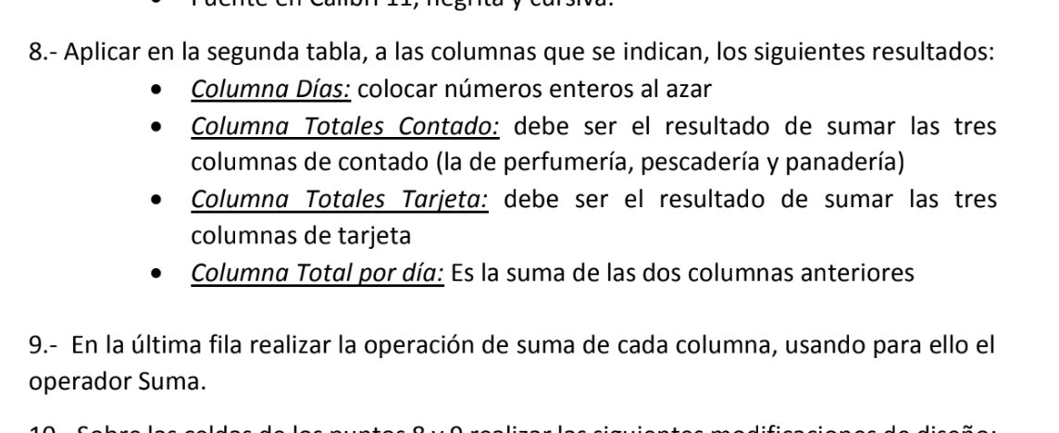
VENTAS DEL DÍA
 | PERFUMERÍA |  | PERCADERÍA |  | PANADERÍA |  | Totales
Días | Contado | Tarjeta | Contado | Tarjeta | Contado | Tarjeta | Contado | Tarjeta | Total por día
4 | 321.9 | 568.9 | 77.56 | 354.65 | 125.45 | 337.44 | 524.91 | 1260.99 | 1785.9
5 | 302.8 | 854 | 498.43 | 224.43 | 31.54 | 334.2 | 832.77 | 1412.63 | 2245.4
6 | 254 | 894.98 | 354.54 | 342.43 | 224.54 | 345.54 | 833.08 | 1582.95 | 2416.03
7 | 342.4 | 352.45 | 554.63 | 544.32 | 164.43 | 642.54 | 1061.46 | 1539.31 | 2600.77
8 | 132 | 234.54 | 635.66 | 334.54 | 467.54 | 241.45 | 1235.2 | 810.53 | 2045.73
9 | 342.6 | 356.78 | 322.45 | 576.54 | 378.13 | 234.42 | 1043.18 | 1167.74 | 2210.92
10 | 453.76 | 958.54 | 796.21 | 667.43 | 612.34 | 267.54 | 1862.31 | 1893.51 | 3755.82
11 | 553.5 | 254.76 | 331.34 | 554.23 | 245.54 | 248.54 | 1130.38 | 1057.53 | 2187.91
12 | 134.5 | 354.34 | 224.54 | 467.54 | 534.05 | 347.53 | 893.09 | 1169.41 | 2062.5
13 | 145.76 | 468.4 | 334.43 | 334.54 | 234.53 | 347.44 | 714.72 | 1150.38 | 1865.1
TOTALES | 2983.22 | 5297.69 | 4129.79 | 4400.65 | 3018.09 | 3346.64

Ejercicio 8
 | HOY ES: | 2026-10-20

 | VALOR 1 | VALOR 2 | VALOR 3 | VALOR 4 | SUMA | PRODUCTO | PROMEDIO | MÁXIMO | MÍNIMO
 | 48.34 | 13.00 | 123.00 | 32.00 | 216.34 | 2,473,461.12 | 54.09 | 123.00 | 13.00
 | 23.00 | 25.30 | 98.30 | 45.30 | 191.90 | 2,591,194.88 | 47.97 | 98.30 | 23.00
 | 312.00 | 567.00 | 33.00 | 62.40 | 974.40 | 364,280,716.80 | 243.60 | 567.00 | 33.00
TOTAL | 383.34 | 605.30 | 254.30 | 139.70 | 1,382.64 | 369,345,372.80 | 345.66 | 788.30 | 69.00

 | NOTAS DE INFORMÁTICA
 | Alumnos |  | Trabajo | Examen | Media
 | Rodríguez, Juan |  | 7 | 8 | 7.5
 | Martín, Antonio |  | 5 | 6 | 5.5
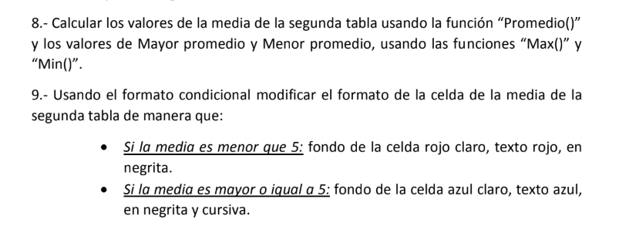
 | Pérez, Elena |  | 4 | 4 | 4
 | Vélez, Arturo |  | 8 | 3 | 5.5

 | Mayor promedio: |  | 7.5
 | Menor promedio: |  | 4

Ejercicio 9
 |  |  |  |  |  | COLORES
SUMA |  |  | CONTAR |  |  | Color | Código
2,300.0 | 2,300.0 |  | 1 |  |  | Rojo | 2
125.0 | 125.0 |  | hola |  |  | Verde | 3.5
2,354.0 | 2,354.0 |  | 12 |  |  | Amarillo | 4.3
1,254.0 | 1,254.0 |  |  |  |  | Naranja | 5
23.0 | 23.0 |  | hola |  |  | Azul | 8.5
6,056.0 | 6,056.0 |  | 32 |  |  | Gris | 9.2
 |  |  | adiós |  |  | Violeta | 20.4
PRODUCTO |  | Contar las celdas con números | 3 |  |  | Rosa | 21
32 | 32 | Contar las celdas rellenas | 6
10 | 10 | Contar las celdas con "hola" | 2 |  |  | Color con valor |  | 3.5 | Verde
3 | 3 |  |  |  |  | Color con valor |  | 9.2 | Gris
960 | 960 |  |  |  |  | Color con valor más alto |  | 21 | Rosa
 |  |  | SI |  |  | Color con valor más bajo |  | 2 | Rojo
PROMEDIO |  |  | A | 15
6 | 6 |  | B | 53
8 | 8 |  | B es mayor que A
9 | 9
5 | 5 |  |  |  |  | DIAS DE LA SEMANA
7 | 7 |  | CONTAR.SI |  |  | Fecha | DIASEM | Día de la semana
 |  |  | 0 | 23 | 45 | 2018-02-26 | 2 | MARTES
 |  |  | 10 | 5 | 4 | 2020-06-02 | 3 | MIÉRCOLES
 |  |  | 1 | 6 | 5 | 2002-07-03 | 4 | JUEVES
 |  | Mayores que 0 | 8 |  |  | 2006-04-15 | 7 | DOMINGO
 |  | Iguales a 0 | 1 |  |  | 2008-03-13 | 5 | VIERNES
 |  | Menores o iguales a 0 | 1 |  |  | 1972-11-12 | 1 | LUNES
 |  | Mayores o iguales a 5 | 6
 |  | Menores que 5 | 3
 |  | Iguales a 5 | 2 |  |  |  | 1 | LUNES
 |  |  |  |  |  |  | 2 | MARTES
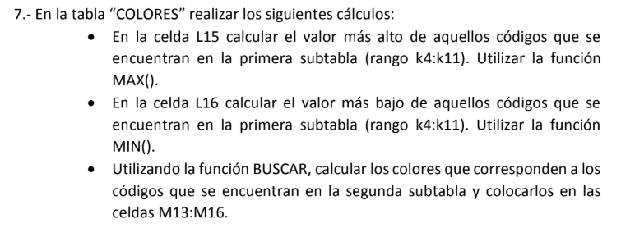
 |  |  |  |  |  |  | 3 | MIÉRCOLES
 |  |  |  |  |  |  | 4 | JUEVES
 |  |  |  |  |  |  | 5 | VIERNES
 |  |  |  |  |  |  | 6 | SÁBADO
 |  |  |  |  |  |  | 7 | DOMINGO
Creamos una tabla auxiliar para hacer la equivalencia entre números y días de la semana

